1表 鹿沼市位置図
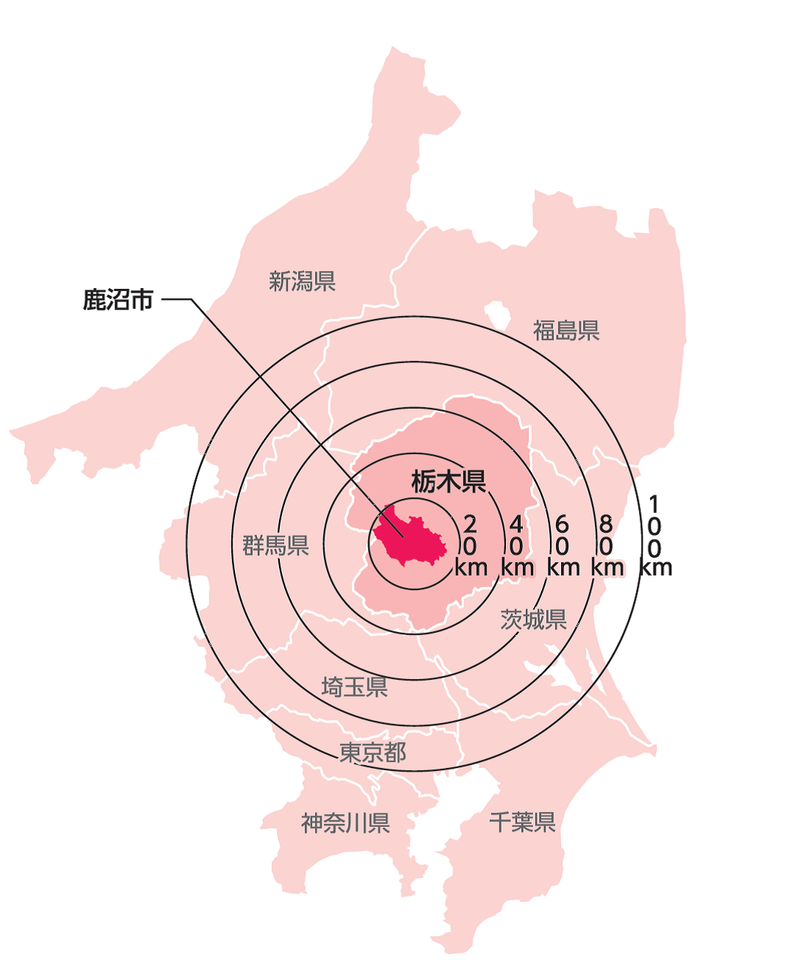
1表 鹿沼市位置図

2表、3表
2表 月別平均気温 - 令和３（２０２1）年-
2表 月別平均気温 - 令和３（２０２1）年-
 | 日最高気温 | 日最低気温 | 日平均気温
1月 | 8.1 | -3.6 | 1.7
2月 | 11.8 | -2.5 | 4.1
3月 | 15.6 | 3.2 | 9.2
4月 | 18.5 | 6.1 | 12.3
5月 | 22.9 | 12.3 | 17.4
6月 | 26.1 | 17 | 21
7月 | 29.6 | 21 | 24.4
8月 | 30.1 | 21.8 | 25.4
9月 | 24.7 | 16.8 | 20.4
10月 | 21.1 | 11 | 15.6
11月 | 17.1 | 4.5 | 10
12月 | 10.8 | -0.7 | 4.3
2表 月別平均気温 - 令和３（２０２1）年-
 | 日最高気温 | 日最低気温 | 日平均気温
1月 | 8.1 | -3.6 | 1.7
2月 | 11.8 | -2.5 | 4.1
3月 | 15.6 | 3.2 | 9.2
4月 | 18.5 | 6.1 | 12.3
5月 | 22.9 | 12.3 | 17.4
6月 | 26.1 | 17 | 21
7月 | 29.6 | 21 | 24.4
8月 | 30.1 | 21.8 | 25.4
9月 | 24.7 | 16.8 | 20.4
10月 | 21.1 | 11 | 15.6
11月 | 17.1 | 4.5 | 10
12月 | 10.8 | -0.7 | 4.3

3表 月別降水量 -令和３（２０２1）年-
3表 月別降水量 -令和３（２０２1）年-
 | 降水量総量 | 降水量一日最大
1月 | 20 | 9
2月 | 51 | 50.5
3月 | 148 | 46
4月 | 108 | 52
5月 | 125.5 | 28
6月 | 266.5 | 62.5
7月 | 226 | 33.5
8月 | 311.5 | 72
9月 | 167 | 72.5
10月 | 99.5 | 41
11月 | 85 | 64.5
12月 | 75.5 | 38
3表 月別降水量 -令和３（２０２1）年-
 | 降水量総量 | 降水量一日最大
1月 | 20 | 9
2月 | 51 | 50.5
3月 | 148 | 46
4月 | 108 | 52
5月 | 125.5 | 28
6月 | 266.5 | 62.5
7月 | 226 | 33.5
8月 | 311.5 | 72
9月 | 167 | 72.5
10月 | 99.5 | 41
11月 | 85 | 64.5
12月 | 75.5 | 38
2表 月別平均気温 - 平成27年-
2表 月別平均気温 - 平成27年-
2表 月別平均気温 - 平成27年-

1‐1、4表、5表
 | 1-1 市 域 の 変 遷
 | （単位：ha）
 | 年月日 | 合併町村名等 | 総面積
 | 1948-10-10 | 市制施行 | 964
 | 1954-10-01 | 鹿沼市、東大芦村、菊沢村、板荷村、北押原村、西大芦村、 加蘇村、北犬飼村が合体合併 | 26,359
 | 1955-07-28 | 南摩村編入合併 | 29,338
 | 1955-08-10 | 南押原村編入合併 | 31,144
 | 1957-04-01 | 宇都宮市古賀志町の一部編入合併 | 31,177
 | 1968-04-01 | 加蘇境沢地区粟野町へ | 31,174
 | 平成元年11月10日 | 国土地理院の測量成果公告による | 31,330
 | 平成18年1月1日 | 粟野町編入合併 | 49,062
 | 平成26年10月1日 | 国土地理院の面積計測方法の変更による （平成27年3月6日公表） | 49,064
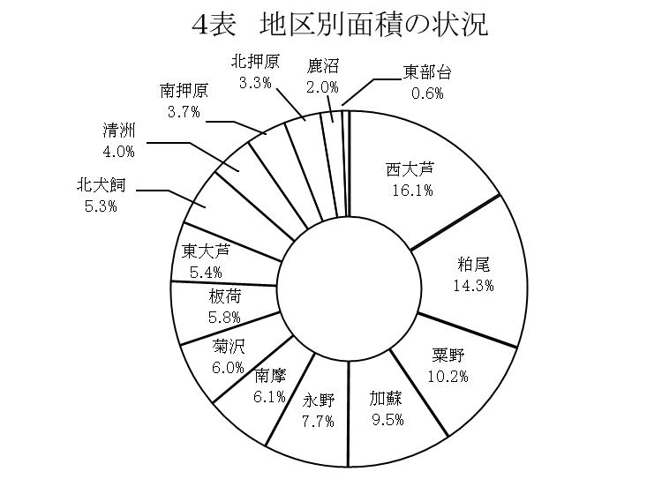

総面積
490.64㎢

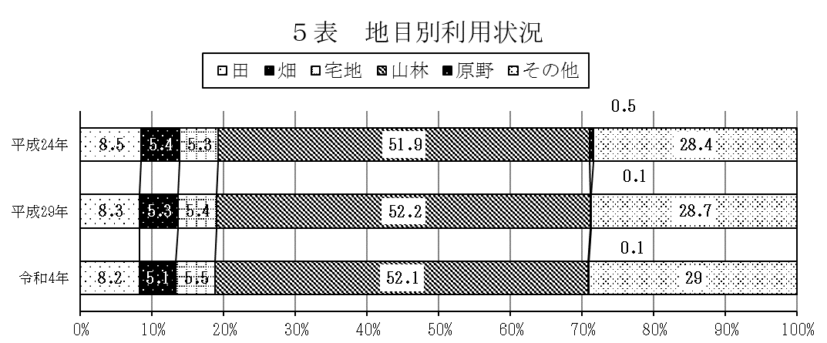

令和4年1月1日現在

6表、1-2 位置と面積
6表 位置と面積
6表 位置と面積
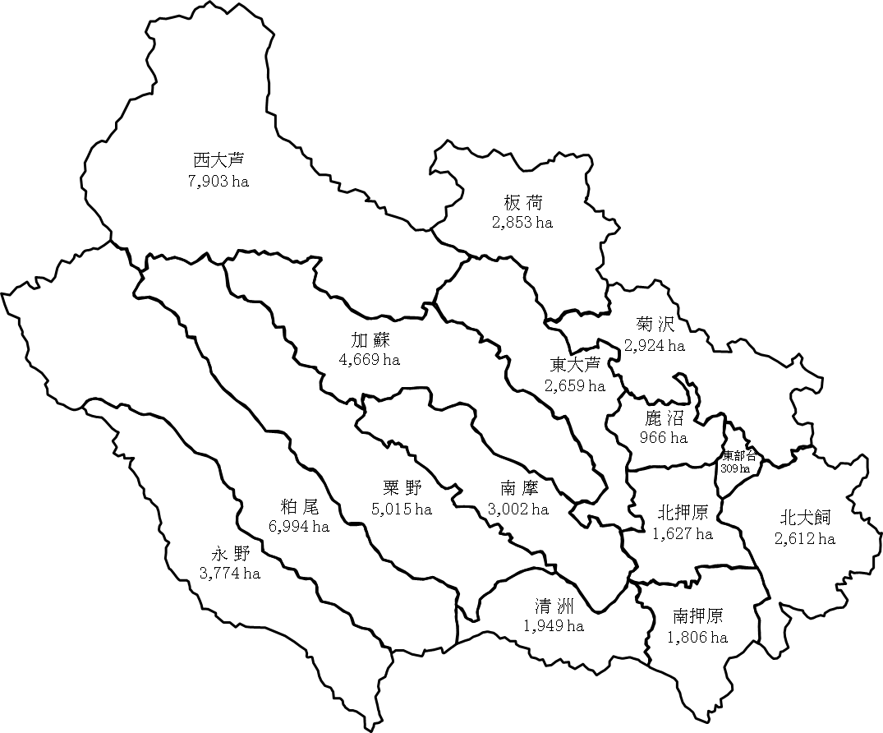

（注） 測量誤差により地区面積の総和と総面積の数値は一致しない
1-2 位 置 と 面 積
 |  |  |  |  | (令和4年1月1日現在)
市役所の位置 | 今宮町1688-1 |  | 東経 139度44分53秒 |  | 北緯 36度33分49秒
面積 | 490.64k㎡ (49,064ha） |  | 東西 32.97km 南北 28.17km
地域 | 経度 | 極東 | 深 津 | 東経 | 139度50分08秒
 |  | 極西 | 上粕尾 | 東経 | 139度28分02秒
 | 緯度 | 極南 | 下永野 | 北緯 | 36度27分29秒
 |  | 極北 | 草 久 | 北緯 | 36度42分43秒
海抜 | 148.8m

